报价清单
深圳星河丽思卡尔顿酒店5楼SPA按摩池及干湿蒸房设备升级改造工程报价清单 |  |  |  |  |  |  |  |  |  |  |  |  | 0.00% | 1.00 |  | 1.00
序号 | 项目内容 | 项目特征描述 | 单位 | 工程量 | 综合单价 | 其 中 |  |  | 合 价 | 品牌及备注 |  |  | 成本价 | 主材费 | 主材损耗率 | 人工费 | 辅材费 | 机械费 | 成本合计
 |  |  |  |  |  | 材料费 | 人工费 | 其他费用
一 | 男女宾按摩冷热池
1 | 更换砂缸滤料 | 1.砂缸全面维护，更换内部石英砂，，确保过滤沙缸密封完好、过滤及转阀功能正常； 2.滤料规格：0.4-0.8mm，节约用水和电力进行反冲洗，具有更高的耐磨损度，使用寿命更长，不易破碎，能去除更细的杂质； 3.国产优质 25KG/包； 4.更换处理的旧滤料自行处置； 5.施工难度自行勘查现场综合考虑 | 包 | 24.00 | - | - | - | - | - |  |  |  | 0.00 |  |  |  |  |  | 0.00
2 | 加药设备系统更换 | 1.自动加药设备拆除换新，功能参数不低于现有设备； 2.完成安装调试工作，同步重新规划管线槽，规范线路与管道走向，完成整体安装调试； 3.施工难度自行勘查现场综合报价。 | 套 | 4.00 | - | - | - | - | - | 万博、思之源、爱铂施 |  |  | 0.00 |  |  |  |  |  | 0.00
3 | 废弃旧设备拆除 | 1.拆除机房内2台废弃制热机组及配套风管系统，对现有水路管道进行优化布局，切割拆除多余、废弃管道部分，确保机房管路规整、无冗余； 2. 拆除机房内原有2套电加热系统及配套水路管道，清理拆除后的设备及废料，保障机房场地整洁； 3.拆除后设备材料自行处置； 4.施工难度自行勘查现场综合考虑。 | 项 | 1.00 | - | - | - | - | - |  |  | 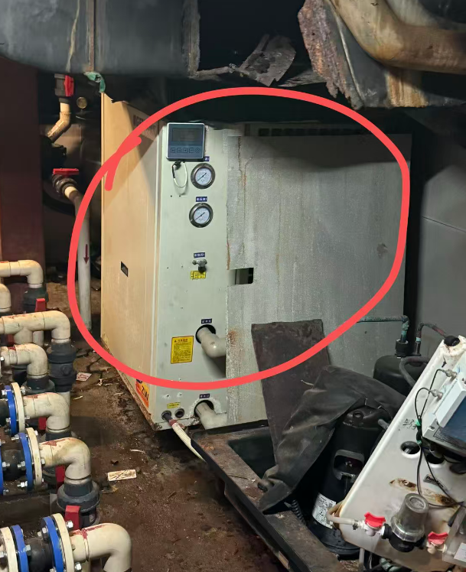 | 0.00 |  |  |  |  |  | 0.00
二 | 男宾干蒸房 |  |  |  |  |  |  |  |  |  |  |  | 0.00 |  |  |  |  |  | 0.00
4 | 桑拿木墙板 | 1.安装桑拿木墙板，安装部位：地面、侧墙及顶面； 2.桑拿房专用木材，板条规格80*20mm； 3.地板采用可拆卸式安装，便于后续日常地面清洁与维护； 4.含材料采购加工、运输、安装及安装配件等所有费用； 5.施工难度自行勘查现场综合考虑。 | m2 | 29.00 | - | - | - | - | - | 百源木业、丽舍木业、松缘木业 |  |  | 0.00 |  |  |  |  |  | 0.00
5 | 木板条座椅制作安装 | 1.木板条座椅现场制作安装，样式同现有； 2.桑拿房专用木材，板条规格80*20mm 3.含坐凳内部支撑框架、凳板面及靠背面等； 4.固定安装的金属件要为隐蔽式，防止烫伤； 5.含材料采购加工、运输、安装及安装配件等所有费用； 6.施工难度自行勘查现场综合考虑。 | m | 5.90 | - | - | - | - | - | 百源木业、丽舍木业、松缘木业 | 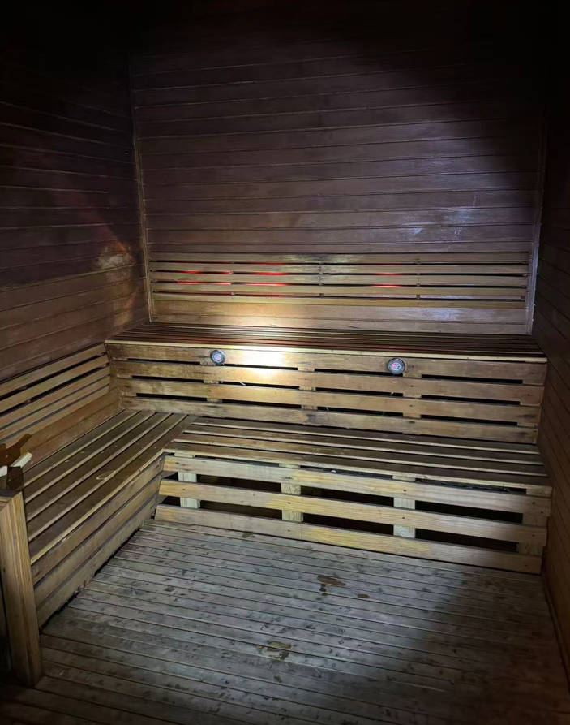 |  | 0.00 |  |  |  |  |  | 0.00
6 | 炉罩 | 1.加热炉防护罩， 2.桑拿房专用木材，板条规格80*20mm； 3.材料采购加工、运输、安装及安装配件等所有费用； 4.施工难度自行勘查现场综合考虑。 | m2 | 1.50 | - | - | - | - | - | 百源木业、丽舍木业、松缘木业 |  |  | 0.00 |  |  |  |  |  | 0.00
7 | 高温LED灯带 | 1.高温LED灯带； 2.规格：2.7米/（8W/m）/2700K/DC24V； 3.含主材、辅材，安装调试等所有费用； 4.施工难度自行勘查现场综合考虑。 | 条 | 4.00 | - | - | - | - | - | 明学光电 、日上光电 、 乐一照明 |  |  | 0.00 |  |  |  |  |  | 0.00
8 | 高温LED灯带 | 1.高温LED灯带； 2.规格：1.2米/（8W/m）/2700K/DC24V； 3.含主材、辅材，安装调试等所有费用； 4.施工难度自行勘查现场综合考虑。 | 条 | 4.00 | - | - | - | - | - | 明学光电 、日上光电 、 乐一照明 |  |  | 0.00 |  |  |  |  |  | 0.00
9 | 变压器及配电线材 | 1.灯带开关安装调试 2.含变压器及配电线材等，适用于桑拿房 | 项 | 1.00 | - | - | - | - | - | 明纬 、莱福德、东菱 |  |  | 0.00 |  |  |  |  |  | 0.00
10 | 整套门更换 | 1.玻璃门规格：187*70cm； 2.新玻璃门定制安装，收边收口等费用； 3.具体施工难度自行勘查现场综合考虑。 | 樘 | 1.00 | - | - | - | - | - | TYLO、HARVIA、 SAWO |  |  | 0.00 |  |  |  |  |  | 0.00
11 | 拆除 | 1.拆除幕墙板及坐凳； 2.拆除玻璃门； 3.拆除废料按要求打包，运至甲方指定位置。 | 项 | 1.00 | - | - | - | - | - |  |  |  | 0.00 |  |  |  |  |  | 0.00
三 | 女宾干蒸房 |  |  |  |  |  |  |  |  |  |  |  | 0.00 |  |  |  |  |  | 0.00
12 | 桑拿木墙板 | 1.安装桑拿木墙板，安装部位：地面、侧墙及顶面； 2.桑拿房专用木材，板条规格80*20mm； 3.地板采用可拆卸式安装，便于后续日常地面清洁与维护； 4.含材料采购加工、运输、安装及安装配件等所有费用； 5.施工难度自行勘查现场综合考虑。 | m2 | 25.46 | - | - | - | - | - | 百源木业、丽舍木业、松缘木业 |  |  | 0.00 |  |  |  |  |  | 0.00
13 | 木板条座椅制作安装 | 1.木板条座椅现场制作安装，样式同现有； 2.桑拿房专用木材，板条规格80*20mm 3.含坐凳内部支撑框架、凳板面及靠背面等； 4.固定安装的金属件要为隐蔽式，防止烫伤； 5.含材料采购加工、运输、安装及安装配件等所有费用； 6.施工难度自行勘查现场综合考虑。 | m | 5.20 | - | - | - | - | - | 百源木业、丽舍木业、松缘木业 |  |  | 0.00 |  |  |  |  |  | 0.00
14 | 炉罩 | 1.加热炉防护罩， 2.桑拿房专用木材，板条规格80*20mm； 3.材料采购加工、运输、安装及安装配件等所有费用； 4.施工难度自行勘查现场综合考虑。 | m2 | 1.50 | - | - | - | - | - | 百源木业、丽舍木业、松缘木业 |  |  | 0.00 |  |  |  |  |  | 0.00
15 | 高温LED灯带 | 1.高温LED灯带； 2.规格：2.4米/（8W/m）/2700K/DC24V； 3.含主材、辅材，安装调试等所有费用； 4.施工难度自行勘查现场综合考虑。 | 条 | 4.00 | - | - | - | - | - | 明学光电 、日上光电 、 乐一照明 |  |  | 0.00 |  |  |  |  |  | 0.00
16 | 变压器及配电线材 | 1.灯带开关安装调试 2.含变压器及配电线材等，适用于桑拿房 | 项 | 1.00 | - | - | - | - | - | 明纬 、莱福德、东菱 |  |  | 0.00 |  |  |  |  |  | 0.00
17 | 整套门更换 | 1.玻璃门规格：187*70cm； 2.新玻璃门定制安装，收边收口等费用； 3.具体施工难度自行勘查现场综合考虑。 | 樘 | 1.00 | - | - | - | - | - | TYLO、HARVIA、 SAWO |  |  | 0.00 |  |  |  |  |  | 0.00
18 | 拆除 | 1.拆除幕墙板及坐凳； 2.拆除玻璃门； 3.拆除废料按要求打包，运至甲方指定位置。 | 项 | 1.00 | - | - | - | - | - |  |  |  | 0.00 |  |  |  |  |  | 0.00
四 | 男女宾湿蒸房 |  |  |  | - | - | - | - | - |  |  |  | 0.00 |  |  |  |  |  | 0.00
19 | 蒸汽发生器 （更换男宾，女宾不换） | 1.蒸汽发生器安装调整； 2.规格：12KW/380-415v； 3.包含蒸汽嘴、出气口防护罩等； 3.原有设备拆除，拆除后设备自行处置； 4.具体施工难度自行勘查现场综合考虑。 | 套 | 2.00 | - | - | - | - | - | Diooist、 Sanspa、SAWO |  |  | 0.00 |  |  |  |  |  | 0.00
20 | 蒸汽铜管配件 | 1.铜管材质标准：国标（耐温100°以上），管径大小厚度不低于现有的； 2.蒸汽管道不漏蒸汽，做好管道气密性检测； 3.拆除现有的蒸汽管，拆除废料自行处置； 4.更换安装难度自行勘查现场综合考虑。 | 米 | 150.000 | - | - | - | - | - | 海亮 、金龙、中佳铜管 |  |  | 0.00 |  |  |  |  |  | 0.00
21 | 桑拿香薰自动喷淋系统 | 1.安装配套控制主机及洒水装置控制喷淋，可设置香薰洒水量； 2.符合万豪集团标准及使用部门需求； 3.原有设备拆除，拆除后设备自行处置； 4.具体施工难度自行勘查现场综合考虑。 | 套 | 2.00 | - | - | - | - | - | ScentAir、Ecolo、Air Aroma |  |  | 0.00 |  |  |  |  |  | 0.00
22 | 软水过滤器 | 1.四台湿蒸炉进水端加自动软化水处理设备； 2.参数：流量：≈78 L/h； 3.含取电线路敷设等费用； 4.具体施工难度自行勘查现场综合考虑。 | 套 | 1.00 | - | - | - | - | - | 沃茨、怡口、滨特尔 |  |  | 0.00 |  |  |  |  |  | 0.00
五 | 其 他 |  |  |  |  |  |  |  |  |  |  |  | 0.00 |  |  |  |  |  | 0.00
23 | 保洁及垃圾清理外运 | 1.完工后开荒，深度保洁； 2.拆除及施工产生的垃圾人工清理、外运弃置。 | 项 | 1.00 | - | - | - | - | - |  |  |  | 0.00 |  |  |  |  |  | 0.00
24 | 不含税小计 |  |  |  |  |  |  |  | - |  |  |  | 0.00 |  |  |  |  |  | 0.00
25 | 税 金 | 税率：9% | 项 | 1.00 | 9% |  |  |  | - | 黄色框填报税率
26 | 含税合计 |  |  |  |  |  |  |  | -
备注： 1.本次报价以承包范围、现场情况、技术规范、合同条款、招标文件等约定总价包干。报价时各报价单位已完全复核清单与现场实际、承包范围、技术规范、合同条款、招标文件等约定的符合性，同时各报价单位已仔细复核了报价清单的计算、合计、汇总等计算的正确性。以上各报价单位已完全清楚并已充分考虑在报价及其总价中，无论清单中是否漏项漏量，计算、合计、汇总等是否正确，均视为已包含在其他报价和报价总价中，施工中和结算时均不予调整。本报价清单仅供各报价单位参考，各报价单位负有复核、检查和最终承担的责任，如发现报价清单包括但不限于以上的错误，各报价单位不应自行修改，须以答疑的方式向发包方提出，由发包方判断并修正报价清单后重新发出。除按本合同约定办理的设计变更或按本合同约定办理的有效现场签证外，结算时一律不予调整。 2.报价中综合单价包括主材、辅材、检验试验费、制作、运输、装卸、二次人工搬运费、人工安装、文明施工措施费、施工人员食宿交通费、交通疏导等一切措施费、街道社区备案所需费用、保险（缴纳符合万豪要求的一百万美金保额的公众责任险）、规费、损耗、管理费、利润等达到图纸和招标人的技术要求所需的一切费用。 3.施工时间、施工安排需按酒店运营安排的时间为准，综合单价中需考虑相关协调费用。

